Hoja1
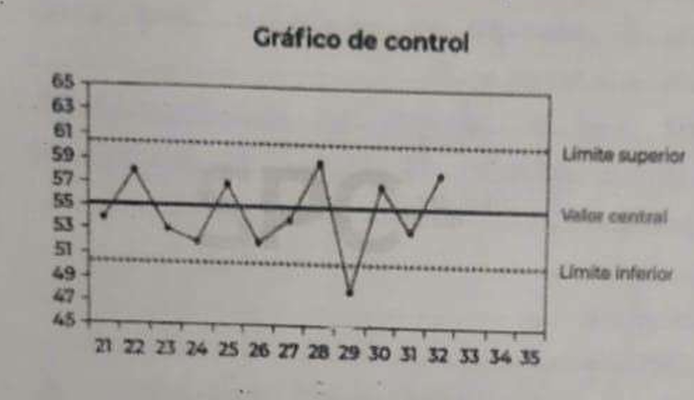
EJERCICIO 1 |  |  |  |  |  | EJERCICIO 2 |  | EJERCICIO 3 |  |  |  | EJERCICIO 4
 |  |  |  |  |  |  |  | CAUSAS Y EFECTOS:
 |  | Project Manager | Desarrollador Full Stack | Tester | Patrocinador |  |  | Falta de conocimiento en el lenguaje de programacion |  |  |  | Falta de conocimiento en el lenguaje de programacion | 3
 |  |  |  |  |  |  |  | Conflictos entre pares |  |  |  | Conflictos entre pares | 2 | Podemos mostrar la situacion con un histograma o un diagrama de paretto donde la ley de paretto nos dice que el 80% de los problemas se debe al 20% de las causas. El problema que me dedicaria en primera instancia seria el de los requerimientos ya que es el malto en frecuencia y puede provocar un alto porcentaje de efecto
 |  |  |  |  |  |  |  | Falta de equipamiento | Falta de equipamiento | Conflictos entre pares |  | Falta de equipamiento | 2
1 | Confeccionar plan de proyecto | R | I | I | A |  |  | Espacio fisico inapropiado | Espacio fisico inapropiado | Falta de motivacion |  | Espacio fisico inapropiado | 7
2 | Relevar Requerimientos | R | I | I |  |  |  | Demora en la entrega del producto final | Recursos materiales | Relaciones interpersonales y grupales |  | Demora en la entrega del producto final | 0
3 | Confeccionar Plan de pruebas | A | R | I |  |  |  | Falta de motivacion |  |  | Demora en la entrega del producto final | Falta de motivacion | 1
4 | Desarrollar el producto | A | R |  | I |  |  | Informacion incorrecta |  | Metodos de trabajo |  | Informacion incorrecta | 0
5 | Ejecutar Casos de Prueba | A | I | R |  |  |  | Requerimientos mal definidos |  | Falta de conocimiento en el lenguaje de programacion |  | Requerimientos mal definidos | 9
 |  |  |  |  |  |  |  |  |  | Informacion incorrecta
 | Elegimos 4 RRHH Y 3 responsabilidades |  |  |  |  |  |  |  |  | Requerimientos mal definidos
 | Las 3 categorias de responsabilidad:
 | Responsable Aprobar Consultar Informar |  |  |  |  |  | Si soy el gerente del proyecto lo que me llamaria la atencion es que en x=29 el valor esta por debajo del limite inferior. Por lo tanto mi decision seria antes de arrancar el proyecto hacer un analisis de calidad y de riesgos para poder evitar este problema o manejarlo de la manera adecuada.
 | Elegimos (R) (A) (I)

